Frota Coleta
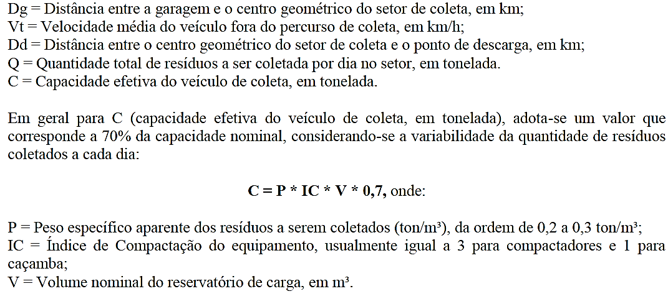
ESTUDO DE VERIFICAÇÃO DA FROTA DE COLETA DOMICILIAR DE RSU |  |  |  |  |  |  |  |  |  |  |  |  | Verificação da fórmula p/cidades até 200.000 habitantes
 |  |  |  |  |  |  |  |  |  |  |  |  | Qs | C | Nv | Ff | Nf
Rotas | Par/Ímpar | Turno | 1/J | L | Vc | Dg | Vt | Dd | Q | C | Ns | FROTA TOTAL | 54.2 | 7.25 | 2 | 1.1666666667 | 4.36
1 | PAR | DIURNO | 0.14 | 13.37 | 8.00 | 3.80 | 50.00 | 14.94 | 2.01 | 7.25 | 0.28 | 4.00 | 65.79
2 | PAR | DIURNO | 0.14 | 45.71 | 8.00 | 4.72 | 50.00 | 16.30 | 5.61 | 7.25 | 0.90 |  | 104.05
3 | PAR | DIURNO | 0.14 | 27.45 | 8.00 | 1.71 | 50.00 | 18.53 | 3.37 | 7.25 | 0.54 |  | 86.46
4 | IMPAR | DIURNO | 0.14 | 38.57 | 8.00 | 1.75 | 50.00 | 11.47 | 4.73 | 7.25 | 0.73 |  | 76.48
5 | IMPAR | DIURNO | 0.14 | 38.19 | 8.00 | 4.11 | 50.00 | 9.58 | 4.69 | 7.25 | 0.73 |  | 75.15
6 | IMPAR | DIURNO | 0.14 | 45.16 | 8.00 | 2.00 | 50.00 | 11.27 | 5.54 | 7.25 | 0.85 |  | 82.97
7 | PAR | DIURNO | 0.14 | 28.75 | 8.00 | 3.73 | 50.00 | 15.50 | 3.53 | 7.25 | 0.57 |  | 82.71
8 | IMPAR | DIURNO | 0.14 | 26.51 | 8.00 | 0.80 | 50.00 | 28.01 | 3.25 | 7.25 | 0.54 |  | 112.14
9 | PAR | DIURNO | 0.14 | 36.11 | 8.00 | 4.59 | 50.00 | 10.07 | 4.43 | 7.25 | 0.69 |  | 75.5
10 | IMPAR | DIURNO | 0.14 | 36.34 | 8.00 | 0.00 | 50.00 | 14.97 | 4.46 | 7.25 | 0.69 |  | 81.25
11 | PAR | NOTURNO | 0.14 | 43.86 | 8.00 | 0.00 | 50.00 | 9.11 | 5.38 | 7.25 | 0.81 |  | 71.19
12 | IMPAR | NOTURNO | 0.14 | 21.98 | 8.00 | 0.00 | 50.00 | 14.73 | 2.70 | 7.25 | 0.42 |  | 66.17
DA | DIÁRIO | DIURNO | 0.14 | 39.77 | 8.00 | 0.00 | 55.00 | 38.96 | 4.50 | 2.90 | 1.00 | 1.00 | 156.65 | 4046.2695
 |  |  |  |  |  |  |  |  |  |  |  |  | 81.655 | 2109.14865 | km médio mensal
 |  |  |  | 441.77 |  |  |  |  | COMPACTADORES DE 15M³ |  |  | 4.00
 |  |  |  |  |  |  |  |  | RESERVA TÉCNICA 15M³ |  |  | 1.00
 |  |  |  |  |  |  |  |  | COMPACTADORES DE 6M³ |  |  | 1.00

